Лист1
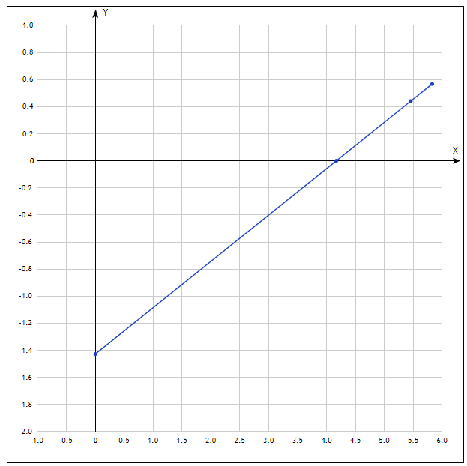
U | 0 | 1 | 2 | 3 | 4 | 5 | 6 | 7 | 8 | 9 | 10 | 11 | 12 | 13 | 14 | 15 | 16 | 17 | 18 | 19 | 20 | 21 | 22 | 23 | 24
I(Ф2) | 0.21 | 0.42 | 0.76 | 1.1 | 1.38 | 1.58 | 1.71 | 1.85 | 1.9 | 1.92 | 1.95 | 1.96 | 1.98 | 2 | 2.01 | 2.01 | 2.01 | 2.01 | 2.01 | 2.01 | 2.01 | 2.01 | 2.01 | 2.01 | 2.01
I(Ф3) | 0.1 | 0.29 | 0.54 | 0.76 | 0.87 | 0.95 | 0.99 | 1.04 | 1.06 | 1.07 | 1.08 | 1.09 | 1.1 | 1.12 | 1.12 | 1.12 | 1.1 | 1.09 | 1.09 | 1.1 | 1.1 | 1.1 | 1.1 | 1.1 | 1.11
I(Ф4) | 0.08 | 0.19 | 0.3 | 0.39 | 0.43 | 0.46 | 0.47 | 0.48 | 0.49 | 0.5 | 0.51 | 0.51 | 0.51 | 0.51 | 0.51 | 0.52 | 0.52 | 0.52 | 0.52 | 0.52 | 0.52 | 0.52 | 0.52 | 0.52 | 0.52

 |  |  |  |  |  |  |  |  |  |  |  |  |  |  |  |  |  |  |  |  |  |  |  | Iн1= | 2.01
Light | λ |  |  | U |  |  |  | Ф | 0.3 | 0.6 | 1
filter |  | 1 | 2 | 3 | 4 | 5 |  | Iн | 0.56012084592 | 1.1202416918 | 1.9939577039 |  |  |  |  |  |  |  |  |  |  |  |  | Iн2= | 1.1
Blue | 515 | -0.562 | -0.571 | -0.568 | -0.567 | -0.571
Green | 550 | -0.44 | -0.438 | -0.444 | -0.446 | -0.435 |  |  |  |  |  |  |  |  |  |  |  |  |  |  |  |  |  | Iн3= | 0.52

5,45*10^14 |  |  |  | a1= | 1.867
 |  |  |  | a2= | 1.86
 |  |  |  | a3= | 1.86
Iн1= | 1.8670694864 | (*10^-4) |  | a_av= | 1.865
Iн2= | 1.1202416918 |  |  |  | (*10^-6)
Iн3= | 0.56012084592

K=hca/λeS= | 0.0099889158576

U_av= | -0.5678 |  |  |  | U2_av= | -0.4406
del_u1= | 0.0058 | del_u1^2= | 0.00003364 |  | del_u1= | 0.0006 | del_u1^2= | 0.00000036
del_u2= | -0.0032 | del_u2^2= | 0.00001024 |  | del_u2= | 0.0026 | del_u2^2= | 0.00000676
del_u3= | -0.0002 | del_u3^2= | 0.00000004 |  | del_u3= | -0.0034 | del_u3^2= | 0.00001156
del_u4= | 0.0008 | del_u4^2= | 0.00000064 |  | del_u4= | -0.0054 | del_u4^2= | 0.00002916
del_u5= | -0.0032 | del_u5^2= | 0.00001024 |  | del_u5= | 0.0056 | del_u5^2= | 0.00003136
sum del_u^= | 0.0000548 |  |  |  | sum del_u^= | 0.0000792
S_u^2= | 0.0037013511047 |  |  |  | S_u^2= | 0.0044497190923
V_max= | -1.0806864539 | s_u= | 0.0016552945357 |  | V_max= | -1.3483997249 | s_u= | 0.0019899748742
del_u= | 0.0046348247 |  |  |  | del_u= | 0.0055719296478 |  |  | 5.472E-34
u= | 0,567+-0,005 |  |  |  | u= | 0,44+-0,006

A_out_1=hc/λ-u1e | 2.9491106796E-19 |  | γ | 0 | 4.1673210972E+14 | 5.4545454545E+14 | 5.8252427184E+14 | m= | 3.4259761905E-15
γ_1=A_out_1/h= | 4.4548499692E+14 |  | u | -1.428 | 0 | 0.441 | 0.568 | n= | 1.4277142857
 |  |  |  |  |  |  |  | n*= | 1.6579216212E+14
A_out_12=hc/λ-u2e | 2.9053090909E-19 |  | v0=ne/h= | 4.1746031746E+14 |  |  |  | n*+= | 4.1673210972E+14
γ_2=A_out_2/h= | 4.3886844274E+14

